03_環境変数設定
①コマンドプロンプトを開き、「mysql --version」を入力しEnter ⇒ エラーが発生する場合、②へ移動。エラーがない場合(インストール済み)は04シートへ

②windows + R を押下し、「sysdm.cpl」を入力し、OK

③「詳細設定」タブの「環境変数」を選択
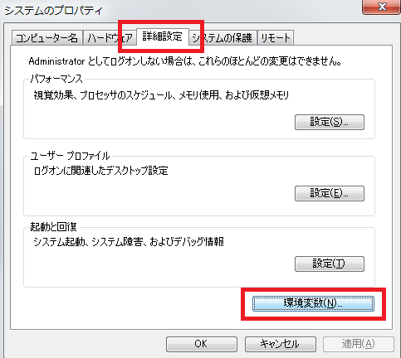

④システム環境変数のPathを選択し、「編集」を押下
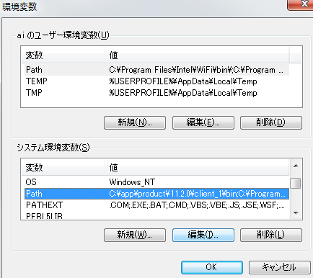

⑤「新規」を押下
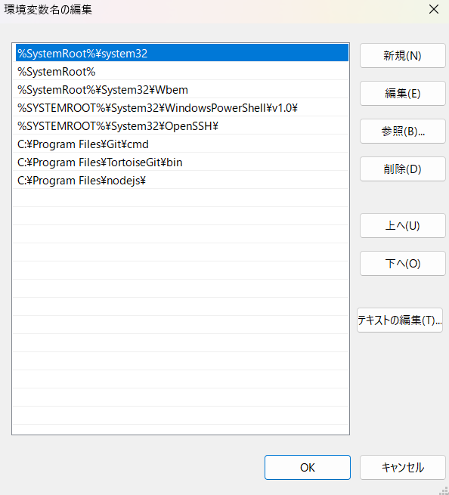

⑥mysqld.exeのディレクトリ先を入力し、Enter
インストール時、特に指定がない場合は「C:\Program Files\MySQL\MySQL Server 8.0\bin」
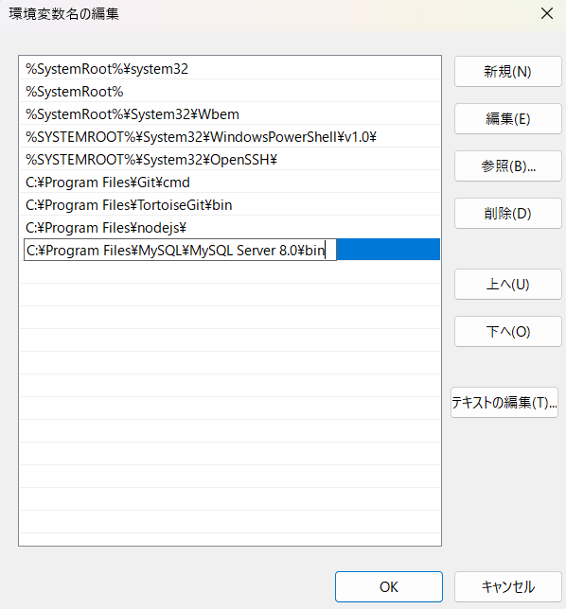

⑦OKを押下

05_一部ソース修正
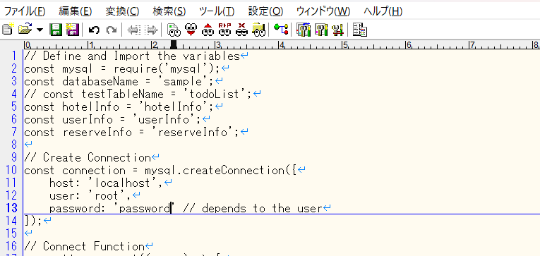
①01シートでダウンロードした資材の下記配下に移動する
\mapin_ver1.02\public\javascripts

②「mysqlConnection.js」を任意のテキストエディタやVSCodeなどで開く
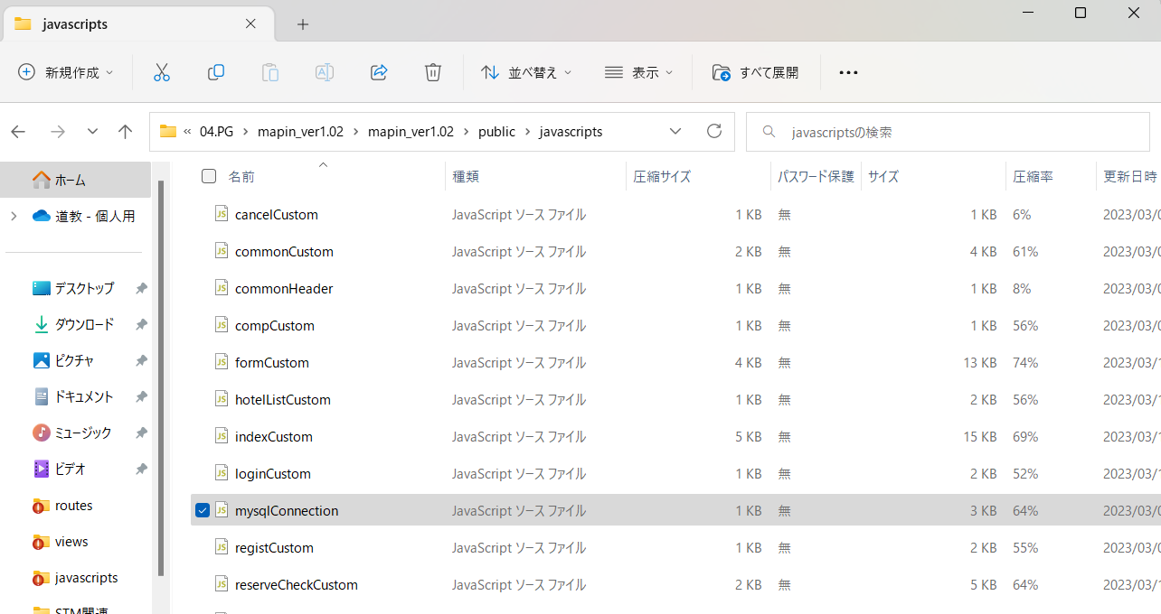

③１３行目のパスワード設定箇所に01シートで設定したrootパスワードを設定し、保存する

06_アプリ起動(ローカル)
①コマンドプロンプトを開き、「cd ～～」で01シートでダウンロードした資材のディレクトリへ移動する
例（ユーザフォルダの場合）：cd C:\Users\デスクトップ\mapin_ver1.02

②下記を入力し、Enter
npm start

③下記のようなテーブルが正常に登録されたようなログが出力された場合、正常起動成功
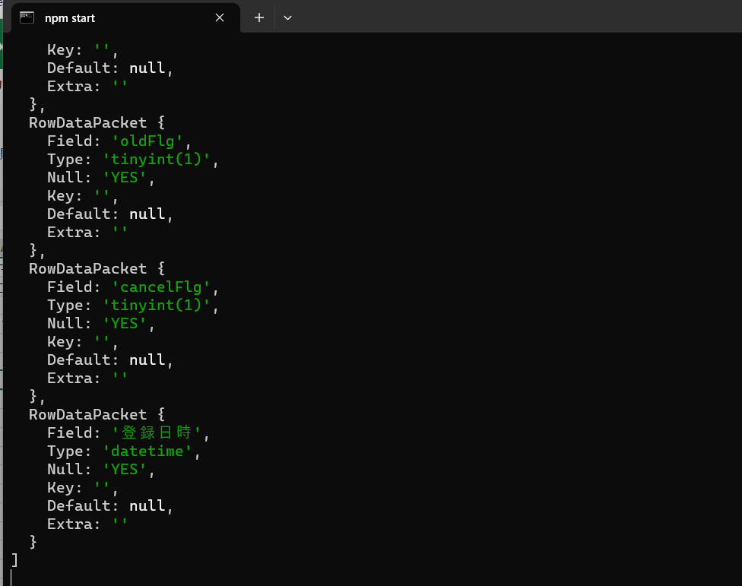

④下記にアクセスし、mapinの画面が表示されれば完了
http://localhost:3000/

07_終了時
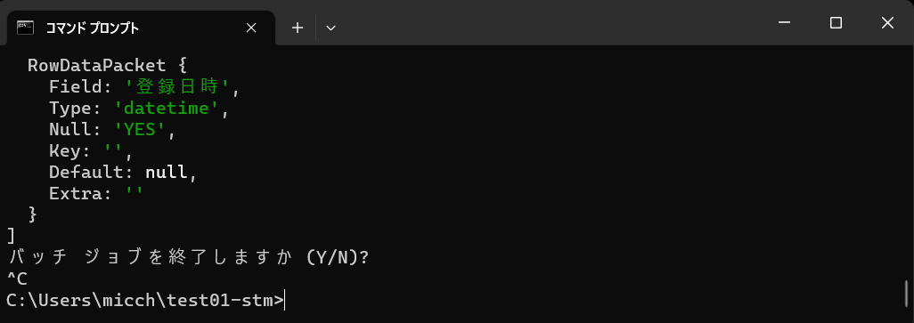
ローカルで起動したアプリを終了する場合、Ctrl + C を２回実行する

